Uitleg en totalen 2025
 | Vervoerde hoeveelheden ADR gevaarlijke stoffen 2025

 | Januari | februari | maart | april | mei | juni | juli | augustus | september | oktober | november | december | Kwartaal 1 | Kwartaal 2 | Kwartaal 3 | Kwartaal 4 | Totaal 2024
Klasse 1.1
Klasse 1.2
Klasse 1.3
Klasse 1.4
Klasse 1.5
Klasse 1.6
Klasse 2
Klasse 3
Klasse 4.1
Klasse 4.2
Klasse 4.3
Klasse 5.1
Klasse 5.2
Klasse 6.1
Klasse 6.2
Klasse 7
Klasse 8
Klasse 9

 | Graag de gegevens, of dit document, één keer per kwartaal mailen naar adr@jolmers.com

 | UITLEG
 | U ziet onder aan deze pagina 4 tabbladen.. Totalen, 1e kwartaal, 2e kwartaal, 3e kwartaal en 4e kwartaal.

 | Bij totalen hoeft u niets in te vullen, deze pagina rekent alle hoeveelheden uit en telt ze, per klasse, bij elkaar op.

 | Bij de tabbladen met 1e t/m 4e kwartaal, kunt u per week en per klasse de hoeveelheid invullen die u hebt vervoerd of laten vervoeren.
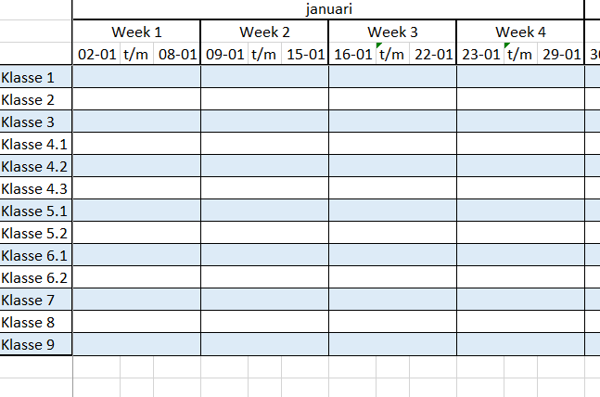

 | Mocht u er niet uitkomen, dan hoor ik het graag.

